Estadística CEP OCT-DIC 2018
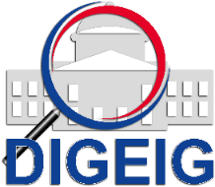
DIRECCIÓN GENERAL DE ÉTICA E INTEGRIDAD GUBERNAMENTAL
"Año del Fomento de las Exportaciones"

COMISIONES DE ÉTICA PÚBLICA (CEP) CONFORMADAS A NIVEL NACIONAL TRIMESTRE OCTUBRE-DICIEMBRE 2018

 | MACROREGIÓN | CANTIDAD
 | Sureste | 4
 | Total general | 4

